Dépenses
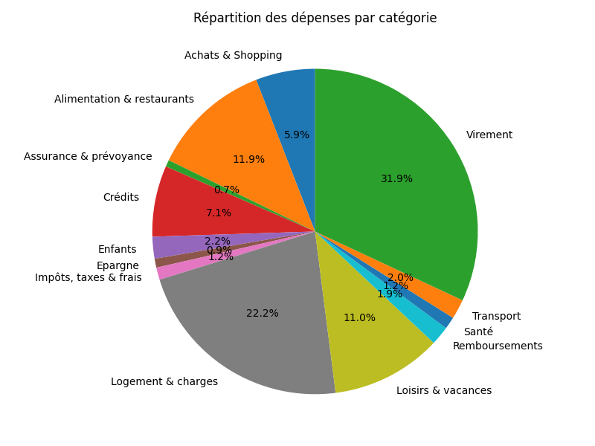
Date | Libellé | Montant | Catégorie
2024-06-01 | VIREMENT EMIS WEB Castel Dimitri | 1,513.25 | Logement & charges
2024-05-31 | PAIEMENT PAR CARTE X8203 POKE AND CO SAINT-BR 30/05 | 14.40 | Alimentation & restaurants

2024-05-30 | PAIEMENT PAR CARTE X8203 BOULANGERIE PAT MORL 29/05 | 1.20 | Alimentation & restaurants

2024-05-30 | VIREMENT EMIS VIR INST Paylib vers Julie Courm EVJF Morgane | 24.00 | Remboursements
2024-05-30 | PAIEMENT PAR CARTE X8203 AMAZON PAYMENTS PAYL 28/05 | 63.20 | Achats & Shopping
2024-05-30 | PAIEMENT PAR CARTE X8203 AMAZON PAYMENTS PAYL 29/05 | 34.14 | Achats & Shopping
2024-05-30 | PAIEMENT PAR CARTE X8203 LECLERCSTATION MORLA 29/05 | 22.94 | Transport
2024-05-30 | PAIEMENT PAR CARTE X8203 AMAZON EU SARL PAYLI 29/05 | 19.49 | Achats & Shopping
2024-05-29 | PRELEVEMENT 0218299 CRCAM DU FINISTERE CREDIT AGRICOLE ASSURANCE PROTECTION JURIDIQUE -ECHEANCE 05/2024 COTISATION DU CONTRAT PACIFICA 13333563907 00000000000000000000013150075907PCK FR16ZZZ119032 000679862468907 | 10.21 | Assurance & prévoyance
2024-05-29 | PAIEMENT PAR CARTE X8203 PROTEIN WORKS WA7 1S 28/05 | 83.86 | Alimentation & restaurants
2024-05-29 | PAIEMENT PAR CARTE X8203 DECATHLON MORLAI 015 28/05 | 33.90 | Enfants
2024-05-29 | PAIEMENT PAR CARTE X8203 AMAZON PAYMENTS PAYL 28/05 | 26.01 | Achats & Shopping
2024-05-29 | PAIEMENT PAR CARTE X8203 AMAZON EU SARL PAYLI 28/05 | 14.99 | Achats & Shopping
2024-05-28 | PAIEMENT PAR CARTE X8203 Stand Prive Aulnay s 27/05 | 71.97 | Achats & Shopping
2024-05-28 | PAIEMENT PAR CARTE X8203 LE DRESSING DE ST SE 27/05 | 43.25 | Achats & Shopping
2024-05-28 | VIREMENT EMIS WEB CASTEL KEVIN | 3,500.00 | Virement

2024-05-27 | VIREMENT EMIS WEB Fabien Couloignier Trop perc Trop percu EVG Alex | 18.61 | Remboursements
2024-05-27 | VIREMENT EMIS VIR INST Paylib vers Laurent Trop percu EVG Alex | 4.05 | Remboursements
2024-05-27 | VIREMENT EMIS VIR INST Paylib vers Henri Trop percu EVG Alex | 1.05 | Remboursements
2024-05-27 | VIREMENT EMIS VIR INST Paylib vers Bastien Tra Trop percu EVG Alex | 4.05 | Remboursements
2024-05-27 | VIREMENT EMIS VIR INST Paylib vers Vincent Trop percu EVG Alex | 3.12 | Remboursements
2024-05-27 | VIREMENT EMIS VIR INST Paylib vers 33673023906 Trop percu EVG Alex | 31.12 | Remboursements
2024-05-27 | VIREMENT EMIS VIR INST Paylib vers Gilles Trop percu EVG Alex | 3.61 | Remboursements
2024-05-27 | VIREMENT EMIS VIR INST Paylib vers Pascal Trop percu EVG Alex | 3.61 | Remboursements
2024-05-27 | VIREMENT EMIS VIR INST Paylib vers Benjamin Trop percu EVG Alex | 23.05 | Remboursements
2024-05-27 | VIREMENT EMIS VIR INST Paylib vers 33782529832 Trop percu EVG Alex | 3.61 | Remboursements
2024-05-27 | VIREMENT EMIS VIR INST Paylib vers Clement Tra Trop percu EVG Alex | 19.05 | Remboursements
2024-05-27 | VIREMENT EMIS VIR INST Paylib vers Marina Geli trop percu EVG Alex | 4.05 | Remboursements
2024-05-27 | PAIEMENT PAR CARTE X8203 INTERMARCHE PREM 29 23/05 | 197.75 | Alimentation & restaurants
2024-05-27 | PAIEMENT PAR CARTE X8203 AQUA WEST PARK ST RE 25/05 | 150.00 | Loisirs & vacances
2024-05-27 | PAIEMENT PAR CARTE X8203 TIPI SMDC 22000 29 M 25/05 | 125.92 | Enfants
2024-05-27 | PAIEMENT PAR CARTE X8203 BURGER84 ST RENAN 25/05 | 28.70 | Alimentation & restaurants
2024-05-27 | PAIEMENT PAR CARTE X8203 INTERMARCHE DAC PLOU 25/05 | 25.05 | Alimentation & restaurants

2024-05-27 | CHEQUE EMIS 1812830 | 35.10 | Santé
2024-05-27 | PAIEMENT PAR CARTE X8203 E.LECLERC WEB MORLAI 24/05 | 316.80 | Alimentation & restaurants
2024-05-27 | PAIEMENT PAR CARTE X8203 LASER TAG EXPER LANN 25/05 | 169.00 | Loisirs & vacances
2024-05-27 | PAIEMENT PAR CARTE X8203 Interflora AVENUE DU 24/05 | 62.51 | Achats & Shopping
2024-05-27 | PAIEMENT PAR CARTE X8203 GRAND FRAIS SAINT M 24/05 | 22.88 | Alimentation & restaurants
2024-05-27 | PAIEMENT PAR CARTE X8203 KASHGAR MORLAIX 24/05 | 17.25 | Alimentation & restaurants

2024-05-24 | PRELEVEMENT Orange SA Votre abonnement mobile: 06XXXXX791 (facture: 9183237532) EPCB202302018533075 FR18ZZZ002305 166242589495712341918323753250 | 17.99 | Logement & charges

2024-05-24 | PAIEMENT PAR CARTE X8203 AMAZON PAYMENTS PAYL 21/05 | 54.06 | Achats & Shopping
2024-05-24 | PAIEMENT PAR CARTE X8203 AMAZON PAYMENTS PAYL 22/05 | 11.99 | Achats & Shopping

2024-05-23 | PAIEMENT PAR CARTE X8203 BLEU LIBELLULE ST MA 22/05 | 27.20 | Enfants
2024-05-23 | PAIEMENT PAR CARTE X8203 CRF ST MARTIN DE 22/05 | 9.42 | Alimentation & restaurants

2024-05-23 | PRELEVEMENT SFR SFR mobile Prlvt SEPA 99-N96KRJ-01 003743278031 GP202106110079144921 FR44ZZZ332801 003743278031 99-N96KRJ-01 | 9.68 | Logement & charges
2024-05-23 | PRELEVEMENT MALESHERBES PUBLICATIONS 0008102916 230524 HISTOIRE ET EMMP W00384728721030511211217 FR58ZZZ274640 0008102916 230524 HISTOIRE ET | 5.00 | Loisirs & vacances
2024-05-23 | PAIEMENT PAR CARTE X8203 HPY*DEGUISE-TOI Sain 22/05 | 53.89 | Loisirs & vacances

2024-05-22 | PAIEMENT PAR CARTE X8203 FRANCK PROVOST NFC M 21/05 | 27.00 | Achats & Shopping
2024-05-22 | PAIEMENT PAR CARTE X8203 CRF ST MARTIN DE 21/05 | 23.50 | Alimentation & restaurants

2024-05-21 | PAIEMENT PAR CARTE X8203 LIDL MORLA 3586/ 17/05 | 48.56 | Alimentation & restaurants
2024-05-21 | PAIEMENT PAR CARTE X8203 BURGER KING MORLAIX 20/05 | 33.85 | Alimentation & restaurants
2024-05-21 | PAIEMENT PAR CARTE X8203 LECLERCSTATION MORLA 18/05 | 26.00 | Transport
2024-05-21 | PAIEMENT PAR CARTE X8203 AMAZON EU SARL PAYLI 19/05 | 9.99 | Achats & Shopping
2024-05-21 | PAIEMENT PAR CARTE X8203 MR BRICOLAGE MORLAIX 18/05 | 9.95 | Logement & charges
2024-05-21 | PAIEMENT PAR CARTE X8203 CELSOL MORLAIX PLOUR 18/05 | 3.95 | Alimentation & restaurants

2024-05-17 | CHEQUE EMIS 1812829 | 35.10 | Santé

2024-05-16 | PAIEMENT PAR CARTE X8203 BOULANGERIE PAT MORL 15/05 | 2.40 | Alimentation & restaurants

2024-05-16 | PRELEVEMENT DIRECTION GENERALE DES FINANCES 290361016802851232 111 MENM329018519793036 IMPOT TF NNFR46ZZZ005002M329018519793 FR46ZZZ005002 1E067000029036M329018519793 | 114.00 | Impôts, taxes & frais
2024-05-15 | PAIEMENT PAR CARTE X8203 E.LECLERC WEB MORLAI 14/05 | 124.12 | Alimentation & restaurants

2024-05-15 | PAIEMENT PAR CARTE X8203 Spotify P2C340A9A4 S 14/05 | 17.99 | Loisirs & vacances

2024-05-14 | PRELEVEMENT SERVICE PUBLIC EAU AN DOUR Acompte 05/2024 0000000ANDOUR202403050155645 FR71ZZZ895400 1D0290000PRELREGIE20240507120230 | 47.00 | Logement & charges
2024-05-14 | PAIEMENT PAR CARTE X8203 Lidl SNC Rungis Cede 13/05 | 68.91 | Achats & Shopping
2024-05-13 | PAIEMENT PAR CARTE X8203 DR LUC DUBRULLE PLOU 10/05 | 31.50 | Santé
2024-05-13 | PAIEMENT PAR CARTE X8203 GRAND FRAIS SAINT M 11/05 | 31.86 | Alimentation & restaurants
2024-05-13 | PAIEMENT PAR CARTE X8203 AMAZON PAYMENTS PAYL 09/05 | 24.25 | Achats & Shopping
2024-05-13 | PAIEMENT PAR CARTE X8203 AMAZON PAYMENTS PAYL 08/05 | 13.95 | Achats & Shopping
2024-05-13 | PAIEMENT PAR CARTE X8203 NETFLIX COM PARIS 10/05 | 10.99 | Loisirs & vacances

2024-05-10 | REMBOURSEMENT DE PRET 10000224464 ECHEANCE 10/05/24 | 381.60 | Crédits
2024-05-10 | REMBOURSEMENT DE PRET 10000224466 ECHEANCE 10/05/24 | 92.84 | Crédits
2024-05-10 | REMBOURSEMENT DE PRET 10000224465 CAPITAL 10/05/24 | 55.56 | Crédits
2024-05-10 | REMBOURSEMENT DE PRET 10000657101 CAPITAL 10/05/24 | 23.62 | Crédits
2024-05-10 | CHEQUE EMIS 6715208 | 35.10 | Santé
2024-05-10 | PRELEVEMENT CRCAM DU FINISTERE PRELEVEMENT PRET TRAVAUX N 73135460653 82920211966233480 FR16829119032 24117-5074921-SC9760033120240510 | 128.37 | Crédits
2024-05-10 | PRELEVEMENT SFR FIXE ADSL SFR FIXE ADSL 1-19FHAF6SH 001883204388 GP202107220086461769 FR44ZZZ332801 0401741731640000000001883204388 | 22.47 | Logement & charges
2024-05-10 | PRELEVEMENT SECURIMUT GEM MACIF-0891424-06/18 072/129 1-102-0891424 FR40102515330 0240506075409102000089142407201 | 14.83 | Crédits
2024-05-10 | PRELEVEMENT SECURIMUT GEM MACIF-1489615-08/21 034/069 1-102-1489615 FR40102515330 0240506075431102000148961503401 | 3.38 | Crédits
2024-05-10 | PRELEVEMENT SECURIMUT GEM MACIF-1427383-08/21 034/069 1-102-1427383 FR40102515330 0240506075430102000142738303401 | 2.52 | Crédits

2024-05-10 | PAIEMENT PAR CARTE X8203 MR BRICOLAGE MORLAIX 07/05 | 720.60 | Logement & charges
2024-05-10 | PAIEMENT PAR CARTE X8203 DECATHLON MORLAI 015 07/05 | 18.00 | Enfants
2024-05-10 | PAIEMENT PAR CARTE X8203 RAKUTEN FRANCE PARIS 07/05 | 0.90 | Achats & Shopping
2024-05-08 | PRELEVEMENT SNCF VOYAGEURS - TER AATPS00000BRE16SLI034788600000 FR65TPS863A4A nasaj0ZCBQ3v500s1 | 171.10 | Transport
2024-05-08 | PRELEVEMENT TRES. BREST CH PREL CHMORLAIX FR46ZZZ0050024143274 FR46ZZZ005002 1R0290050PRELEVREPASRESTAURANT0424 | 14.09 | Impôts, taxes & frais
2024-05-07 | PAIEMENT PAR CARTE X8203 E.LECLERC WEB MORLAI 06/05 | 184.14 | Alimentation & restaurants
2024-05-07 | PAIEMENT PAR CARTE X8203 SUPER U PLEYBER CHRI 06/05 | 70.18 | Alimentation & restaurants
2024-05-07 | PAIEMENT PAR CARTE X8203 FNAC MORLAIX PLOURIN 06/05 | 66.00 | Achats & Shopping
2024-05-07 | PAIEMENT PAR CARTE X8203 PASSAGE BLEU ST MART 06/05 | 6.00 | Enfants
2024-05-07 | PAIEMENT PAR CARTE X8203 LW-PASSAGEBLEU NANCY 06/05 | 34.00 | Enfants
2024-05-06 | PAIEMENT PAR CARTE X8203 CAMPING LA BRETE LES 04/05 | 180.95 | Loisirs & vacances
2024-05-06 | PAIEMENT PAR CARTE X8203 APPLE.COM/BILL 08055 05/05 | 11.99 | Logement & charges
2024-05-06 | PAIEMENT PAR CARTE X8203 DOMAINE D'IMBOURS LA 03/05 | 11.87 | Loisirs & vacances
2024-05-06 | PAIEMENT PAR CARTE X8203 TOTAL SAINT CHAMOND 04/05 | 5.50 | Loisirs & vacances
2024-05-06 | PAIEMENT PAR CARTE X8203 MAXICOFFEE GC DAUMES 04/05 | 3.10 | Loisirs & vacances
2024-05-06 | PAIEMENT PAR CARTE X8203 MAXICOFFEE GC DAUMES 04/05 | 2.70 | Loisirs & vacances
2024-05-06 | PAIEMENT PAR CARTE X8203 MAXICOFFEE GC DAUMES 04/05 | 2.70 | Loisirs & vacances
2024-05-06 | PAIEMENT PAR CARTE X8203 MAXICOFFEE GC DAUMES 04/05 | 2.70 | Loisirs & vacances
2024-05-06 | PAIEMENT PAR CARTE X8203 MAXICOFFEE GC DAUMES 04/05 | 2.70 | Loisirs & vacances
2024-05-06 | PAIEMENT PAR CARTE X8203 MAXICOFFEE GC DAUMES 04/05 | 2.70 | Loisirs & vacances
2024-05-06 | PRELEVEMENT C.G.O.S 20243201155030311202767220312 FR43ZZZ339415 4270592 | 366.67 | Loisirs & vacances
2024-05-06 | PRELEVEMENT ALS ACTION LOGEMENT SERVICES 000027263564LOANSN PER10000118161 FR30ZZZ822E81 000027263564LOANSN | 87.60 | Crédits
2024-05-06 | PRELEVEMENT TotalEnergies Electricite et Gaz Prelevement TotalEnergies Electricite et Gaz France-Reference client 113237338 DEMP013613257 FR03ZZZ488157 0113237338-203012310177 | 71.00 | Logement & charges
2024-05-06 | PRELEVEMENT TotalEnergies Electricite et Gaz Prelevement TotalEnergies Electricite et Gaz France-Reference client 113237338 DEMP013613257 FR03ZZZ488157 0113237338-203012310178 | 65.00 | Logement & charges
2024-05-06 | PRELEVEMENT SOCIETE GAZ DEPANNAGE 29 SOCIETE GAZ DEPANNAGE 29/REF00000000000000000000000000083965/0010192574 0010192574 FR80ZZZ524892 REF00000000000000000000000000083965 | 12.70 | Logement & charges
2024-05-06 | PRELEVEMENT MSF MEDECINS SANS FRONTIERES SPS13330237024 FR32ZZZ193046 55584320240505 | 5.00 | Impôts, taxes & frais
2024-05-06 | PAIEMENT PAR CARTE X8203 LA TABLE DU VERGER V 03/05 | 91.20 | Alimentation & restaurants
2024-05-06 | PAIEMENT PAR CARTE X8203 RELAIS DE ROMORANTI 04/05 | 26.53 | Loisirs & vacances
2024-05-06 | PAIEMENT PAR CARTE X8203 RELAIS PORZ AN PARK 04/05 | 22.39 | Loisirs & vacances
2024-05-06 | PAIEMENT PAR CARTE X8203 UEP*DAC ONE CHATEAUN 04/05 | 22.21 | Loisirs & vacances
2024-05-06 | PAIEMENT PAR CARTE X8203 AMAZON PAYMENTS PAYL 02/05 | 21.99 | Achats & Shopping
2024-05-06 | PAIEMENT PAR CARTE X8203 RELAIS SARTHE SARGE 04/05 | 19.15 | Loisirs & vacances
2024-05-06 | PAIEMENT PAR CARTE X8203 REL PAYS DU GIER SAI 04/05 | 15.39 | Loisirs & vacances
2024-05-06 | PAIEMENT PAR CARTE X8203 RELAIS LIMAGNE SUD O 04/05 | 11.74 | Loisirs & vacances
2024-05-06 | PAIEMENT PAR CARTE X8203 LES DELICES DU VIVAR 03/05 | 8.80 | Alimentation & restaurants
2024-05-06 | PAIEMENT PAR CARTE X8203 APPLE.COM/BILL ITUNE 05/05 | 2.99 | Logement & charges

2024-05-06 | VIREMENT EMIS WEB M. CASTEL KEVIN Virement depuis Ma Banque | 100.00 | Virement
2024-05-04 | VIREMENT EMIS VIR INST Paylib vers Julie Courm Don Paylib entre amis | 70.00 | Remboursements
2024-05-03 | REGLEMENT ASSU. CAAE PRET HABITAT 05/24 | 4.62 | Crédits
2024-05-03 | COTISATION Offre Compte à composer | 3.98 | Impôts, taxes & frais
2024-05-03 | PAIEMENT PAR CARTE X8203 DOMAINE D'IMBOURS LA 02/05 | 6.00 | Loisirs & vacances
2024-05-03 | PAIEMENT PAR CARTE X8203 DOMAINE D'IMBOURS LA 02/05 | 4.00 | Loisirs & vacances
2024-05-03 | PAIEMENT PAR CARTE X8203 DOMAINE D'IMBOURS LA 02/05 | 3.76 | Loisirs & vacances
2024-05-03 | PRELEVEMENT GMF ASSURANCES PRELEVEMENT GMF ASSURANCES (ICS: FR92ZZZ620803) MENSU Votre RUM: 900000006564676 PT 0030916045 01072 R 9 900000006564676 FR92ZZZ620803 PT0030916045 01072R9 | 65.23 | Assurance & prévoyance
2024-05-03 | PAIEMENT PAR CARTE X8203 AUDIBLE.FR BERLIN 02/05 | 9.95 | Loisirs & vacances
2024-05-03 | VIREMENT EMIS WEB CASTEL MAHO | 50.00 | Epargne
2024-05-03 | VIREMENT EMIS WEB CASTEL NOE | 50.00 | Epargne
2024-05-02 | PAIEMENT PAR CARTE X8203 SumUp *Rrl boucieu B 01/05 | 58.00 | Loisirs & vacances
2024-05-02 | PAIEMENT PAR CARTE X8203 DOMAINE D'IMBOURS LA 01/05 | 38.56 | Loisirs & vacances
2024-05-02 | PAIEMENT PAR CARTE X8203 AMAZON PAYMENTS PAYL 30/04 | 29.69 | Achats & Shopping
2024-05-02 | PAIEMENT PAR CARTE X8203 DOMAINE D'IMBOURS LA 30/04 | 10.66 | Loisirs & vacances

Revenus
Date | Libellé | Montant | Catégorie
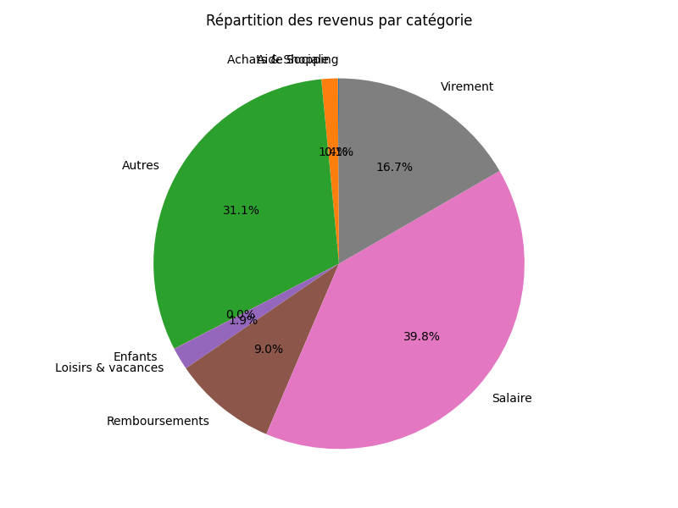

2024-05-31 | VIREMENT EN VOTRE FAVEUR HELIUM 202405668842 FM.HELIUM 202405668842 | 14.04 | Remboursements
2024-05-30 | VIREMENT EN VOTRE FAVEUR VIR INST de MADAME DERRIEN CAMIL evjf | 5.39 | Autres
2024-05-30 | VIREMENT EN VOTRE FAVEUR VIR INST de M A GELIBERT OU MME Paylib BFdJZott65 evjf momo VU41514829DPNJ01 | 5.39 | Remboursements
2024-05-30 | VIREMENT EN VOTRE FAVEUR VIR INST de MLLE GRALL VIRGINIE evjf morgane | 5.39 | Autres

2024-05-30 | VIREMENT EN VOTRE FAVEUR VIR INST de MLLE COURMARCEL JULI Paylib CEntQy37HE DU 2024-05-30 A 21:19:26 EVJF VIREMENT VERS ANA | 5.40 | Remboursements
2024-05-30 | VIREMENT EN VOTRE FAVEUR VIR INST de MARGOT CELINE evjf | 5.39 | Autres
2024-05-30 | VIREMENT EN VOTRE FAVEUR VIR INST de M. CORRE VINCENT OU evjf serre tete | 5.39 | Autres

2024-05-28 | VIREMENT EN VOTRE FAVEUR DIOT SA DIOT SA 4145174724002761 DIOT SA DIOT SA 4145174724002761 | 1,958.67 | Salaire
2024-05-28 | VIREMENT EN VOTRE FAVEUR C.P.A.M. FINISTERE 241480012666 241480012666 241480012666 | 21.06 | Remboursements
2024-05-28 | VIREMENT EN VOTRE FAVEUR TRESORERIE BREST CHR 260290050HE PAYE DU MOIS 05/24 CHG MORLAIX 260290050HEL029D08H000PAY05/2024-20 | 2,147.12 | Salaire

2024-05-27 | VIREMENT EN VOTRE FAVEUR AMUNDI ESR R-269841489 VIRT PARTICIPATION O-490720627 R-269841489 | 1,553.65 | Autres
2024-05-27 | VIREMENT EN VOTRE FAVEUR AMUNDI ESR R-269841533 VIRT INTERESSEMENT O-490714660 R-269841533 | 1,385.54 | Autres

2024-05-27 | VIREMENT EN VOTRE FAVEUR SURREL PENNANEACH 03202414533475 Fete des meres fleurs 032024145334753770000001 | 21.00 | Remboursements
2024-05-25 | VIREMENT EN VOTRE FAVEUR VIR INST de MR VERNET LAURENT PAYLIB LB02640576 evg | 83.00 | Remboursements
2024-05-25 | VIREMENT EN VOTRE FAVEUR VIR INST de M A GELIBERT OU MME Paylib BFit2qUp9s evg Alex. aime VU41461RWWZ4HW01 | 83.00 | Remboursements
2024-05-25 | VIREMENT EN VOTRE FAVEUR VIR INST de M. TRAON CLEMENT evg | 83.00 | Autres
2024-05-24 | VIREMENT EN VOTRE FAVEUR EVG Alex COULOIGNER FABIEN EVG Alex | 82.56 | Autres
2024-05-24 | VIREMENT EN VOTRE FAVEUR VIR INST de M ROBIN JEAN BAPTIST Paylib CEneeN7zZG DU 2024-05-24 A 15:58:59 EVG VIREMENT VERS KEVIN CASTEL | 82.56 | Remboursements
2024-05-24 | VIREMENT EN VOTRE FAVEUR VIR INST de M AVIGNON BENJAMIN Paylib BPDOW9Cfw6 EVG alex Virement vers Kev | 87.00 | Remboursements
2024-05-24 | VIREMENT EN VOTRE FAVEUR VIR INST de PENNANEACH AUDE de PENNANEACH AUDE | 20.84 | Remboursements
2024-05-24 | VIREMENT EN VOTRE FAVEUR VIR INST de CHANTREL PASCAL PAYLIB CMX76MAFYD Pascal pour EVG | 82.56 | Remboursements

2024-05-24 | VIREMENT EN VOTRE FAVEUR VIR INST de MR PROFUMO GILLES PAYLIB LB03396166 Gilles pour evg Alex | 82.56 | Remboursements

2024-05-23 | VIREMENT EN VOTRE FAVEUR VIR INST de MR THIRION JEAN CHRI Paylib CEnbwHRQWK DU 2024-05-23 A 21:46:56 EVGG ALEX VIREMENT VERS KEV CASTEL | 82.07 | Remboursements

2024-05-23 | VIREMENT EN VOTRE FAVEUR evg alex CORRE VINCENT OU MLE evg alex | 82.07 | Autres
2024-05-23 | VIREMENT EN VOTRE FAVEUR VIR INST de TRAON BASTIEN PAYLIB CMSJG4H6LB Bastien EVG | 83.00 | Remboursements

2024-05-23 | VIREMENT EN VOTRE FAVEUR C.G.O.S 4264791 12/PREST, ENFANT 4264791 | 200.00 | Loisirs & vacances
2024-05-23 | AVOIR CARTE X8203 AMAZON PAYMENT 22/05 | 8.95 | Achats & Shopping

2024-05-22 | AVOIR CARTE X8203 DECATHLON MORL 21/05 | 2.00 | Enfants

2024-05-21 | VIREMENT EN VOTRE FAVEUR HELIUM 202405358429 FM.HELIUM 202405358429 | 14.04 | Remboursements

2024-05-17 | VIREMENT EN VOTRE FAVEUR HELIUM 202405271377 FM.HELIUM 202405271377 | 49.40 | Remboursements
2024-05-17 | VIREMENT EN VOTRE FAVEUR HELIUM 202405313931 FM.HELIUM 202405313931 | 9.45 | Remboursements

2024-05-16 | VIREMENT EN VOTRE FAVEUR C.P.A.M. FINISTERE 241360010414 241360010414 241360010414 | 21.06 | Remboursements

2024-05-15 | VIREMENT EN VOTRE FAVEUR C.P.A.M. FINISTERE 241350011892 241350011892 241350011892 | 22.05 | Remboursements
2024-05-15 | VIREMENT EN VOTRE FAVEUR DE CASTEL KEVIN | 500.00 | Virement

2024-05-14 | VIREMENT EN VOTRE FAVEUR C.P.A.M. FINISTERE 241340021235 241340021235 241340021235 | 64.23 | Remboursements

2024-05-11 | VIREMENT EN VOTRE FAVEUR DE CASTEL KEVIN | 500.00 | Virement

2024-05-10 | VIREMENT EN VOTRE FAVEUR terrasse CASTEL KEVIN terrasse | 720.00 | Virement

2024-05-06 | VIREMENT EN VOTRE FAVEUR CAF DU FINISTERE 24299494V16 3028713WPENNANEACH 042024ME 24299494V16 | 148.52 | Aide Sociale

